Sheet1
Castle Blitz 建议

首先说下优点吧：

从美术表现来看，第一眼就能看出Castle Blitz是一款城堡&地牢主题的游戏
这个还要继续保持并加深，无论是从美术上还是从音效上，要给玩家一个较强的带入感，让玩家还没进行游戏就能了解该游戏的主题。

存在问题&建议：

1、第一眼的感觉是：游戏怎么玩？是个什么类型的游戏？

游戏怎么玩？
虽然说目前的版本只是一个框架，但是我还是建议从新手做起，不要将一上来就给玩家太多的信息。
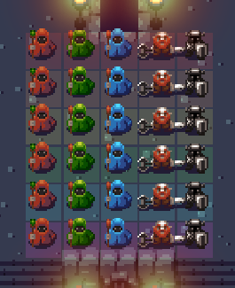

第一眼给玩家的感觉就是内容很多、不知道应该去做什么？
虽然你提前告诉我只能操作绿队的人，但是我还是去操作了穿绿衣服的人。

是个什么类型的游戏？
虽然从美术表现上可以看出是一个城堡&地牢主题的游戏，但并不清楚该游戏是什么类型的游戏：探索类？即时策略？回合策略？

建议：
1、将开始时场景中的人数进行缩减，缩减为1个人或者1队人，最多增加相应的敌人，同时在美术上进行区分。
2、建议从新手做起，对玩家进行一个简单的教学&引导，然后再向复杂战斗&培养进行延伸。

2、职业划分问题（细节问题）

从图上看应该是三个法师和两个战士（个人理解）
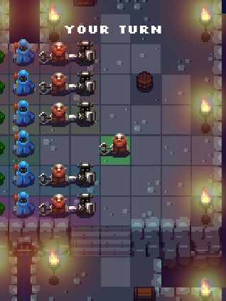
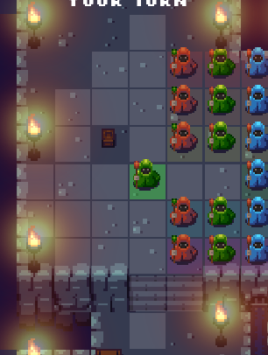

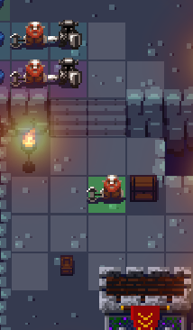

战士的移动范围
法师的移动范围
高台与低地的视野也是一样的

目前战士和法师的移动范围时一致的，因此游戏的策略性相对较低，玩家较难通过角色间移动的差别来安排游戏策略，这样游戏可能会变成一个数值游戏。
这个在以后攻击范围设定时也要注意。

目前Castle Blitz可能还不能算是一个可以玩的游戏吧，所以具体的玩法系统、战斗系统、经济系统、社交系统等内容我还无法做出评价。
但就目前而言，我还是建议从新手阶段做起，慢慢的对游戏的玩法、世界观、系统等方面进行一个延伸，不要一上来就做很复杂的东西（可能看起来比较复杂），
要把一些细节上的东西打磨好。

最后推荐给你几个游戏做下参考吧：
三国志曹操传（策略战棋游戏，和Castle Blitz的操作方式一样，也是走格子）
魔塔（比较老的一款城堡风格的游戏，即时制游戏）
XCOM系列都很不错的

当然可能国内游戏和你们那边的关注点可能不大一样吧，如果以后有什么需要的可以随时找我。

